직원복
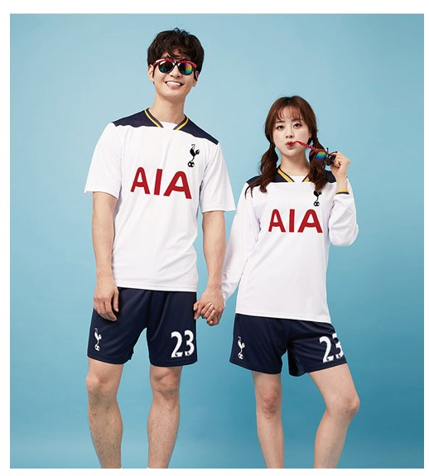

도민체육대회 직원복(공무원, 청원경찰, 공무직) 사이즈표 / 축구유니폼상의, 남여공용
순 | 부서명 | 성명 | 성별 | S(85) | M(90) | L(95) | XL(100) | 2XL(105) | 3XL(110) | 비고(이니셜_건설교통과 통일/등번호)
 |  |  |  | 0 | 0 | 6 | 11 | 13 | 6
1 | 건설교통과 | 최영훈 | 남 |  |  |  | 1 |  |  | 건설교통과/99
2 | 건설교통과 | 은민호 | 남 |  |  |  |  |  | 1 | 건설교통과/68
3 | 건설교통과 | 임종국 | 남 |  |  |  | 1 |  |  | 건설교통과/34
4 | 건설교통과 | 정솔 | 여 |  |  |  |  | 1 |  | 건설교통과/7
5 | 건설교통과 | 김승원 | 남 |  |  |  |  |  | 1 | 건설교통과/4
6 | 건설교통과 | 최민서 | 여 |  |  | 1 |  |  |  | 건설교통과/99
7 | 건설교통과 | 최명석 | 남 |  |  | 1 |  |  |  | 건설교통과/11
8 | 건설교통과 | 이현제 | 남 |  |  |  |  | 1 |  | 건설교통과/7
9 | 건설교통과 | 김재근 | 남 |  |  |  |  | 1 |  | 건설교통과/7
10 | 건설교통과 | 박준영 | 여 |  |  | 1 |  |  |  | 건설교통과/07
11 | 건설교통과 | 호동기 | 남 |  |  |  |  | 1 |  | 건설교통과/?
12 | 건설교통과 | 안성현 | 남 |  |  |  | 1 |  |  | 건설교통과/9
13 | 건설교통과 | 김호기 | 남 |  |  |  |  | 1 |  | 건설교통과/00
14 | 건설교통과 | 최영미 | 여 |  |  | 1 |  |  |  | 건설교통과/8
15 | 건설교통과 | 이선희 | 남 |  |  |  |  | 1 |  | 건설교통과/8
16 | 건설교통과 | 이노희 | 남 |  |  |  | 1 |  |  | 건설교통과/100
17 | 건설교통과 | 이정희 | 남 |  |  |  |  |  | 1 | 건설교통과/17
18 | 건설교통과 | 박태구 | 남 |  |  |  | 1 |  |  | 건설교통과/7
19 | 건설교통과 | 윤종수 | 남 |  |  |  |  | 1 |  | 건설교통과/7
20 | 건설교통과 | 이봉근 | 남 |  |  |  |  | 1 |  | 건설교통과/10
21 | 건설교통과 | 채갑병 | 남 |  |  |  |  |  | 1 | 건설교통과/79
22 | 건설교통과 | 박유진 | 여 |  |  |  | 1 |  |  | 건설교통과/57
23 | 건설교통과 | 허호정 | 남 |  |  |  | 1 |  |  | 건설교통과/99
24 | 건설교통과 | 송창은 | 남 |  |  |  | 1 |  |  | 건설교통과/10
25 | 건설교통과 | 민영기 | 남 |  |  |  |  | 1 |  | 건설교통과/08
26 | 건설교통과 | 최종민 | 남 |  |  |  | 1 |  |  | 건설교통과/35
27 | 건설교통과 | 윤창식 | 남 |  |  |  | 1 |  |  | 건설교통과/90
28 | 건설교통과 | 권오성 | 남 |  |  |  |  | 1 |  | 건설교통과/7
29 | 건설교통과 | 정혜민 | 남 |  |  |  | 1 |  |  | 건설교통과/87
30 | 건설교통과 | 김주연 | 남 |  |  |  |  | 1 |  | 건설교통과/79
31 | 건설교통과 | 황태진 | 남 |  |  | 1 |  |  |  | 건설교통과/75
32 | 건설교통과 | 이종찬 | 남 |  |  |  |  |  | 1 | 건설교통과/10
33 | 건설교통과 | 송민재 | 여 |  |  | 1 |  |  |  | 건설교통과/11
34 | 건설교통과 | 황지혜 | 여 |  |  |  |  | 1 |  | 건설교통과/27
35 | 건설교통과 | 임범순 | 남 |  |  |  |  |  | 1 | 건설교통과/20
36 | 건설교통과 | 신효수 | 남 |  |  |  |  | 1 |  | 건설교통과/29

